Sheet1
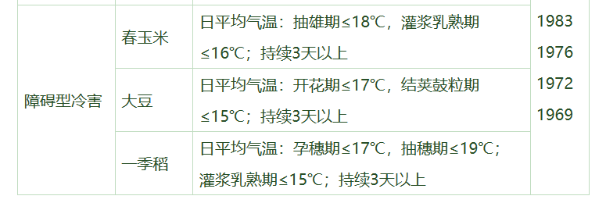
玉米 | 出苗期 | 4.1-4.30 | ≤10 | 春播大豆 | 萌发期 | 6.1-6.5 | ≤10 | 水稻 | 苗期 | 5.10-6.15 | ≤10
 | 三叶期 |  |  |  | 幼苗期 | 6.6-6.30 |  |  | 分蘖期 | 6.16-6.30
 | 拔节期 | 5.1-5.31 |  |  | 分枝期 | 7.1-7.31 |  |  | 拔节期 | 7.1-7.15
 | 喇叭口期 |  |  |  | 开花期 | 8.1-8.20 | ≤17 |  | 孕穗期 | 7.16-8.10 | ≤17
 | 抽雄期 | 6.1-6.10 | ≤18 |  | 结荚鼓粒期 | 8.21-9.30 | ≤15 |  | 抽穗期 | 8.11-9.10 | ≤19
 | 开花期 | 6.11-6.30 | ≤10 |  | 成熟期 | 10.1-10.10 | ≤10 |  | 开花期
 | 灌浆乳熟期 | 7.1-7.31 | ≤16 | 夏播大豆 | 萌发期 | 3.1-3.5 |  |  | 灌浆乳熟期 | 9.11-9.20 | ≤15
 | 成熟期 |  |  |  | 幼苗期 | 3.6-3.31 |  |  | 成熟期 | 9.21-10.10 | ≤10
 |  |  |  |  | 分枝期 | 4.1-4.31
玉米 |  | 4.1-5.31 | ≤10 |  | 开花期 | 5.1-5.20 | ≤17 | 水稻 |  | 5.10-7.15 | ≤10
 |  | 6.1-6.10 | ≤18 |  | 结荚鼓粒期 | 5.21-6.30 | ≤15 |  |  | 7.16-8.10 | ≤17
 |  | 6.11-6.30 | ≤10 |  | 成熟期 | 7.1-7.10 | ≤10 |  |  | 8.11-9.10 | ≤19
 |  | 7.1-7.31 | ≤16 |  |  |  |  |  |  | 9.11-9.20 | ≤15
 |  |  |  | 大豆 |  | 3.1-4.31 | ≤10 |  |  | 9.21-10.10 | ≤10
 |  |  |  |  |  | 5.1-5.20 | ≤17
 |  |  |  |  |  | 5.21-6.30 | ≤15
 |  |  |  |  |  | 7.1-7.31 | ≤10
 |  |  |  |  |  | 8.1-8.20 | ≤17
 |  |  |  |  |  | 8.21-9.30 | ≤15
 |  |  |  |  |  | 10.1-10.10 | ≤10

水稻
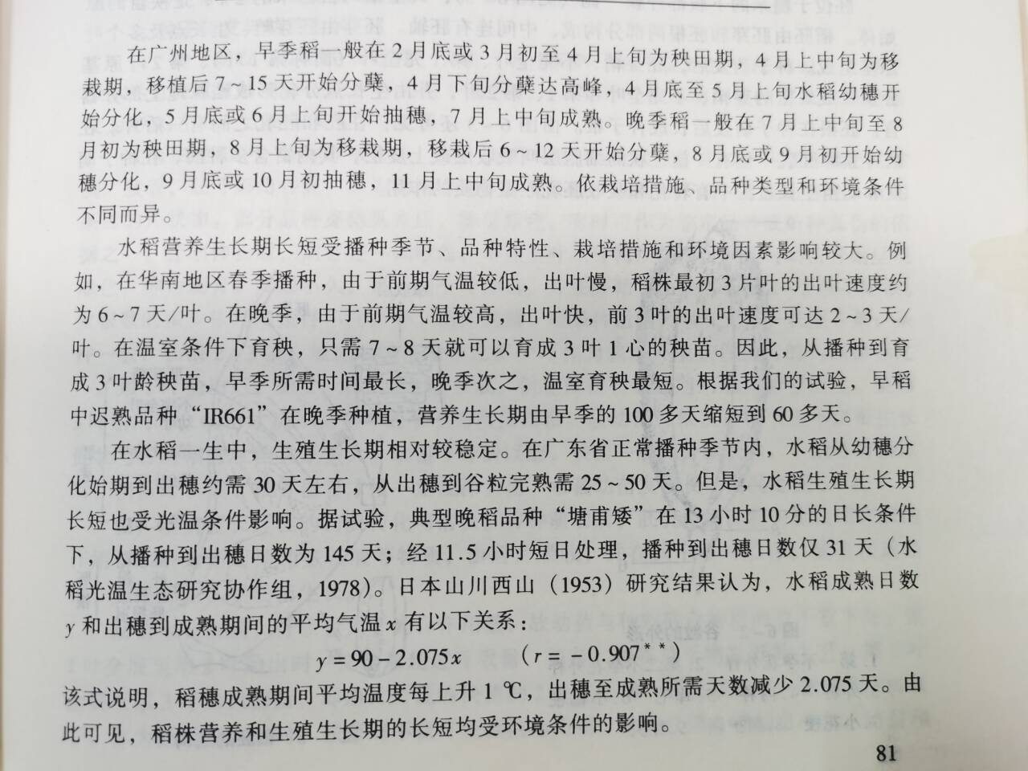

玉米
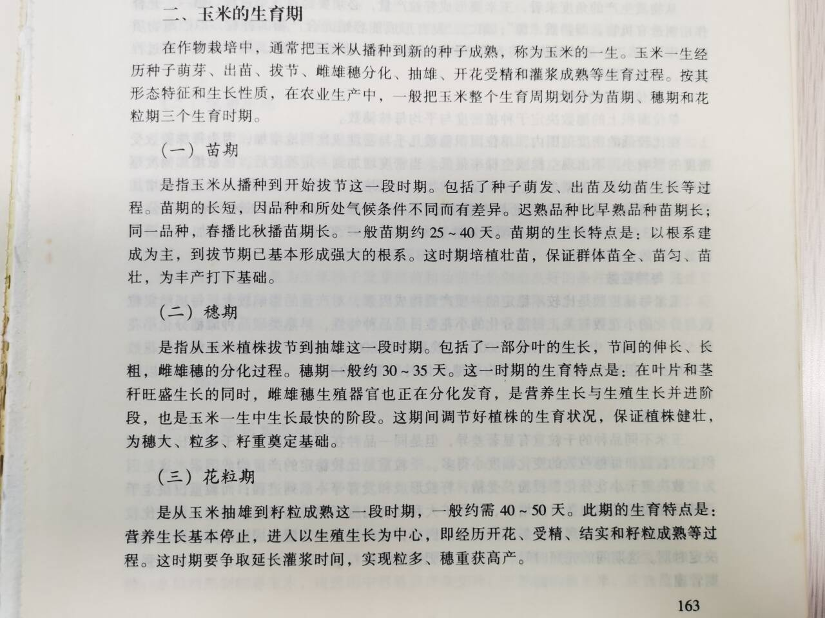

大豆
